Tabelle1
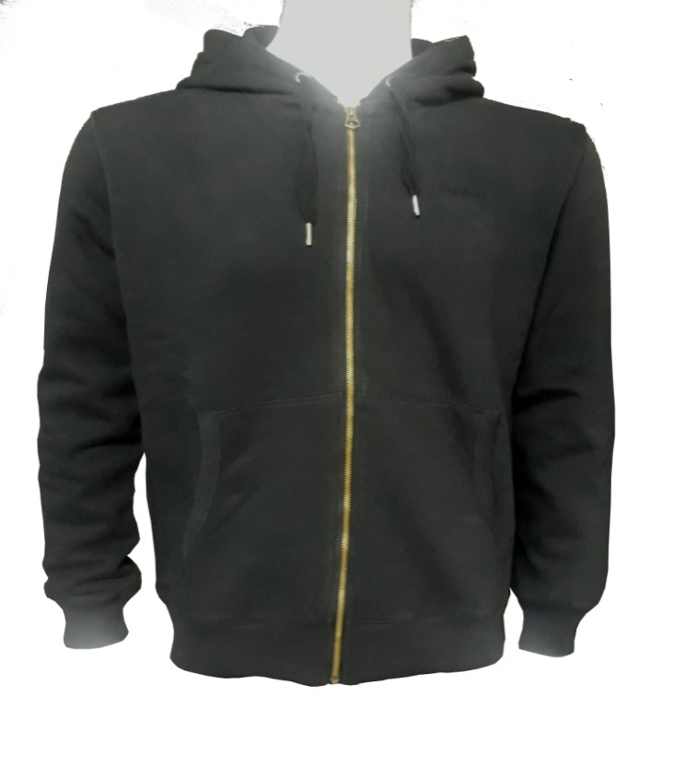
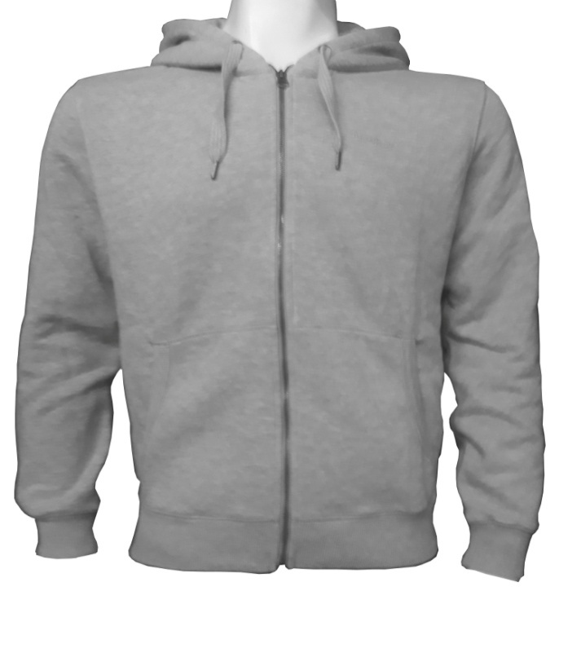
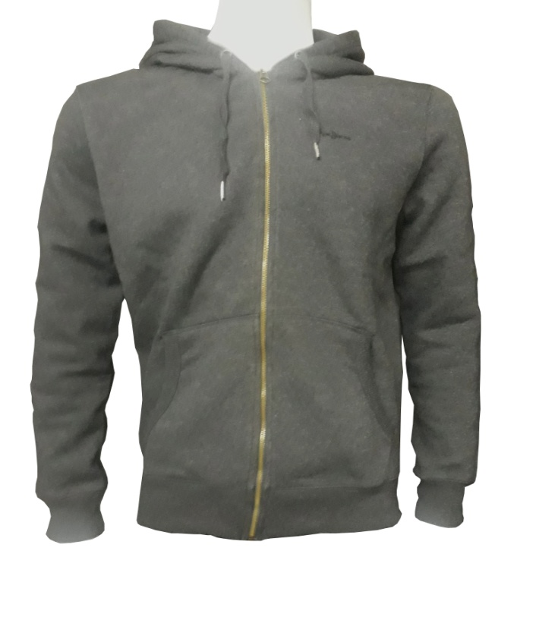
Pepe

Damen Kapuze Reißverschluss

Farbe | XXS | XS | S | M | L | XL | Gesamt | VK
Dunkel Blau | 11 | 21 | 21 | 21 | 21 | 11 | 106 | 79.90 €
Beige | 10 | 36 | 36 | 36 | 25 | 10 | 153 | 79.90 €
Schwarz | 10 | 17 | 15 | 21 | 19 | 10 | 92 | 79.90 €
Grau Melange | 12 | 40 | 36 | 40 | 24 | 10 | 162 | 79.90 €
 |  |  |  |  | Gesamt: |  | 513

Damen Rundkragen Sweat

Farbe | XXS | XS | S | M | L | XL | Gesamt | VK
Schwarz | 10 | 21 | 21 | 21 | 21 | 10 | 104 | 69.90 €
Dunkel Blau | 10 | 21 | 17 | 11 | 16 | 10 | 85 | 69.90 €
Beige | 10 | 21 | 21 | 21 | 21 | 10 | 104 | 69.90 €
Grau Melange | 13 | 25 | 25 | 25 | 23 | 13 | 124 | 69.90 €
 |  |  |  |  | Gesamt: |  | 417
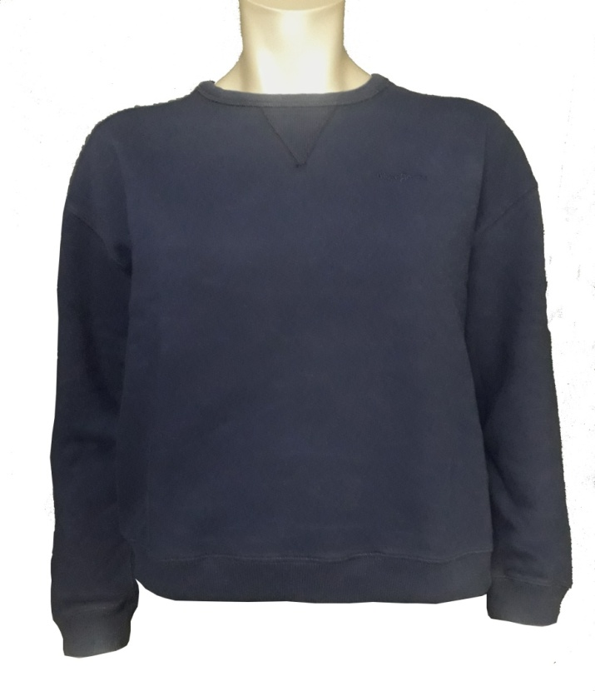
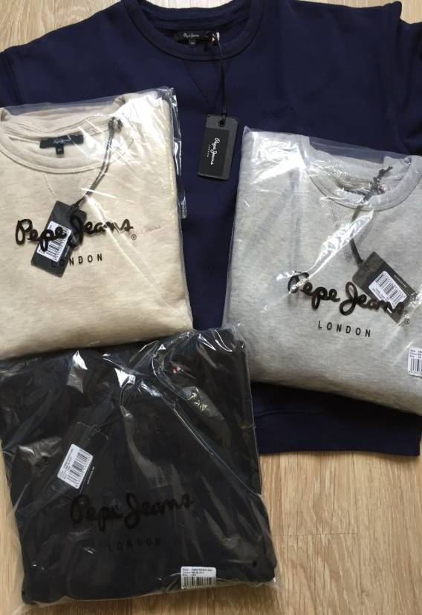

Herren Kapuzen Sweat Reißverschluss

Farbe | XS | S | M | L | XL | XXL | Gesamt | VK
Dunkel Blau | 19 | 46 | 66 | 74 | 32 | 24 | 261 | 89.90 €
Schwarz | 19 | 53 | 81 | 82 | 43 | 40 | 318 | 89.90 €
Anthrazit Mel. | 24 | 78 | 94 | 94 | 73 | 46 | 409 | 89.90 €
Grau Melange | 13 | 47 | 90 | 87 | 64 | 42 | 343 | 89.90 €
 |  |  |  |  | Gesamt: |  | 1331

